상품제안서
카카오 8폭 장우산 | 상품코드: S40436

 |  |  |  |  |  |  | 02-713-8555 | www.synergygift.co.kr
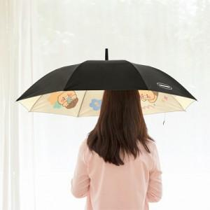

【상세/제작정보】 | <p><span style="font-size: 14pt;">※ 수량 미만 진행 희망시 별도 문의 바랍니다.</span></p>

【인쇄/포장옵션】 | 실크, 스티커 / OPP(비닐)

【공급단가】 | 수량 | 40~ | 100~ | 300~ | 500~ | 1,000~
*VAT별도 | 단가 | 15,000원 | 14,300원 | 13,700원 | 13,400원 | 13,200원

【상품 URL】 | https://www.synergygift.co.kr:443/src/goods_detail.php?gdno=40436

